Login
Nama Project: | App Cypress Automation | Nama Modul: | Login, User (Create, Delete, Edit)
Mata Kuliah: | Penjaminan Mutu Perangkat Lunak | Nama: | Raviansyah Yudistira Pratama

Test Case ID | Test Scenario | Test Case | Test Steps | Test Data | Expected Result | Actual Result | Status (Sukses/Fail) | Screenshot
TC_Login_1.1 | User can login | User can login with valid username and password | 1. Masukkan email "superadmin@gmail.com" | <valid email> | User berhasil login dan diarahkan ke halaman beranda. | User berhasil login dan diarahkan ke halaman beranda. | Sukses | 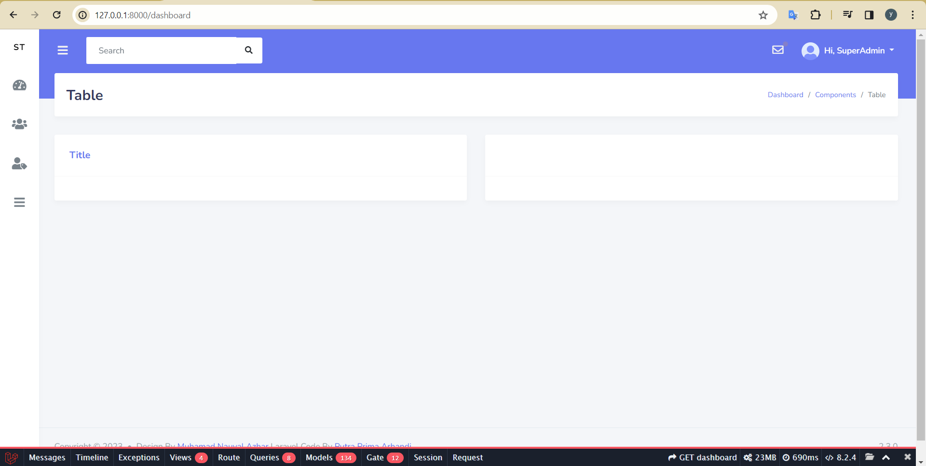
 |  |  | 2. Masukkan password "password" | <valid password>
 |  |  | 3. Klik button "Login"

TC_Login_1.2 | User can login | User cannot login with valid username and wrong password | 1. Masukkan email "superadmin@gmail.com" | <valid email> | Menampilakan pesan "These credentials do not match our records." | Menampilakan pesan "These credentials do not match our records." | Sukses | 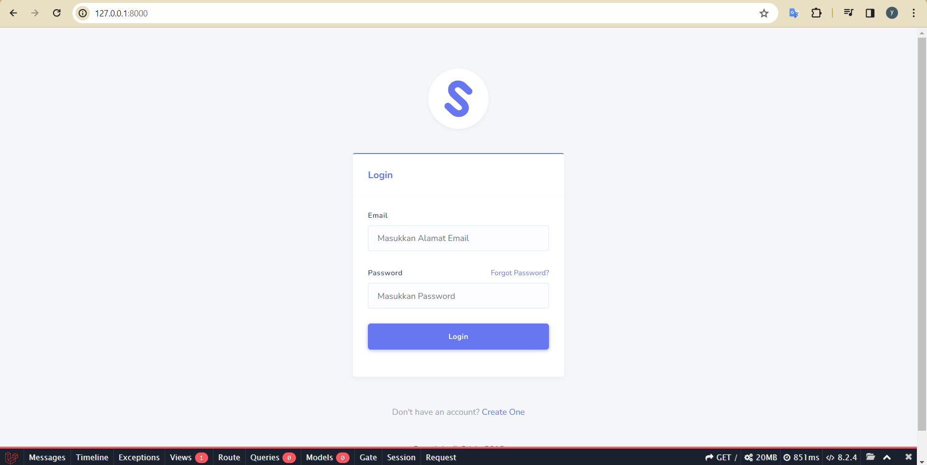
 |  |  | 2. Masukkan password "superadmin" | <invalid password>
 |  |  | 3. Klik button "Login"

TC_Login_1.3 | User can login | user cannot login with invalid username and valid password | 1. Masukkan email "superadminy@gmail.com" | <invalid email> | Menampilakan pesan "These credentials do not match our records." | Menampilakan pesan "These credentials do not match our records." | Sukses | 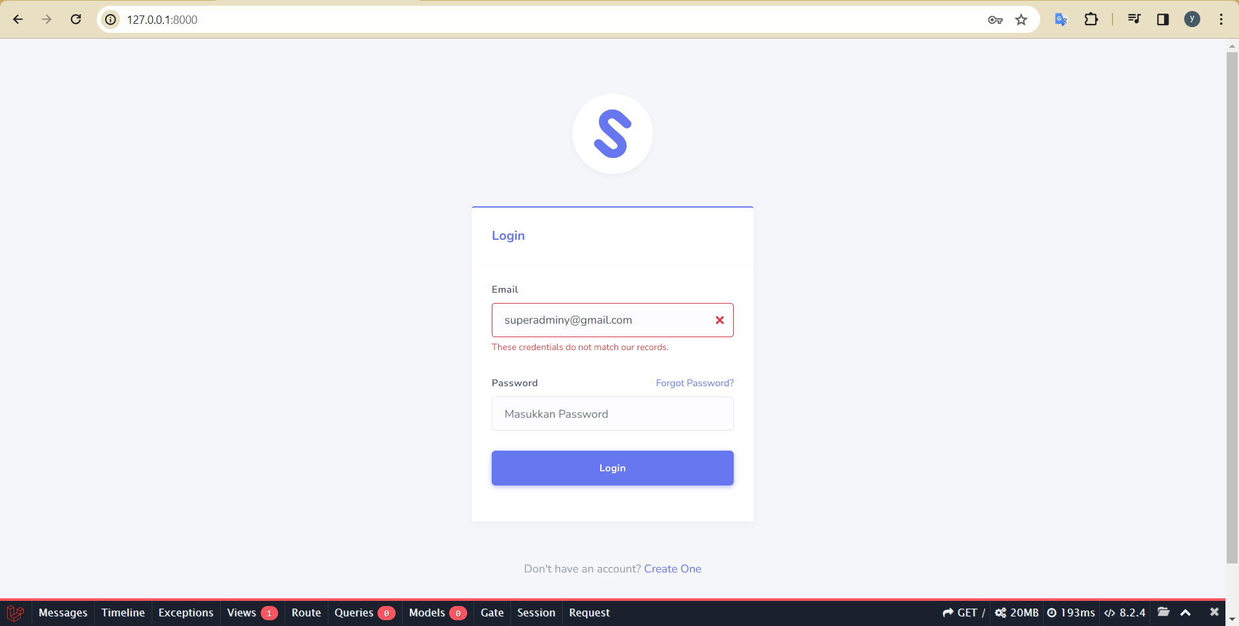
 |  |  | 2. Masukkan password "password" | <valid Password>
 |  |  | 3. Klik button "Login"

TC_Login_1.4 | User can login | User cannot login with empty username and correct password | 1. Kosongi email | <invalid email> | Menampilakan pesan "The email field is required." | Menampilakan pesan "The email field is required." | Sukses | 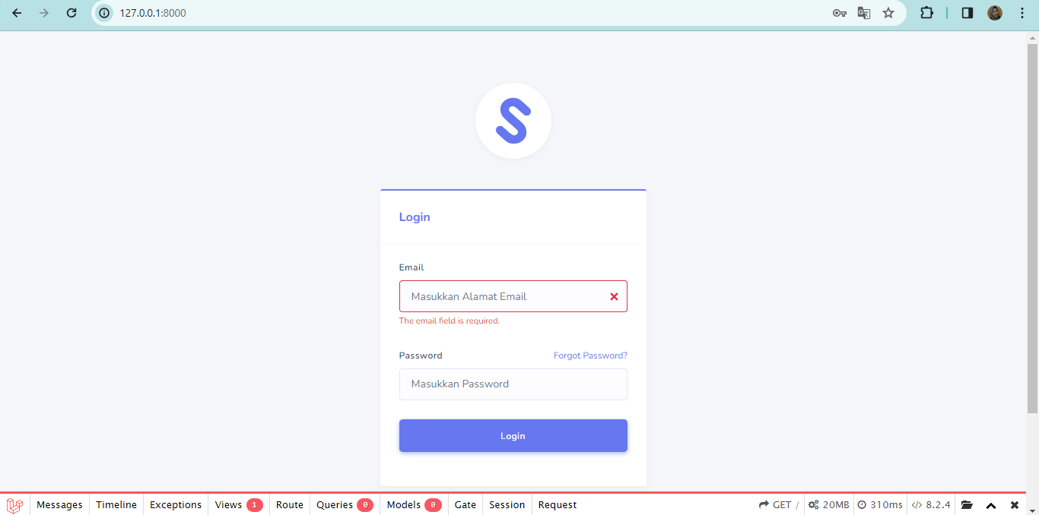
 |  |  | 2. Masukkan password "password" | <valid password>
 |  |  | 3. Klik button "Login"

TC_Login_1.5 | User can login | User cannot login with valid username and empty password | 1. Masukkan email "superadmin@gmail.com" | <valid email> | Menampilakan pesan "The password field is required." | Menampilakan pesan "The password field is required." | Sukses | 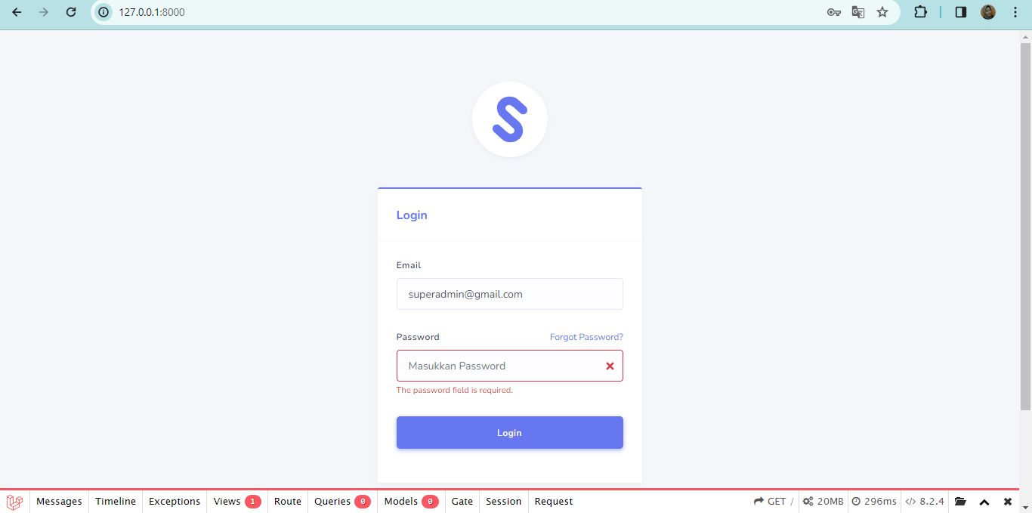
 |  |  | 2. kosongi password | <invalid password>
 |  |  | 3. Klik button "Login"

TC_Login_1.6 | User can login | User cannot login empty username and empty password | 1. Kosongi email | <invalid email> | Menampilakan pesan "The email field is required." dan "The password field is required." | Menampilakan pesan "The email field is required." dan "The password field is required." | Sukses | 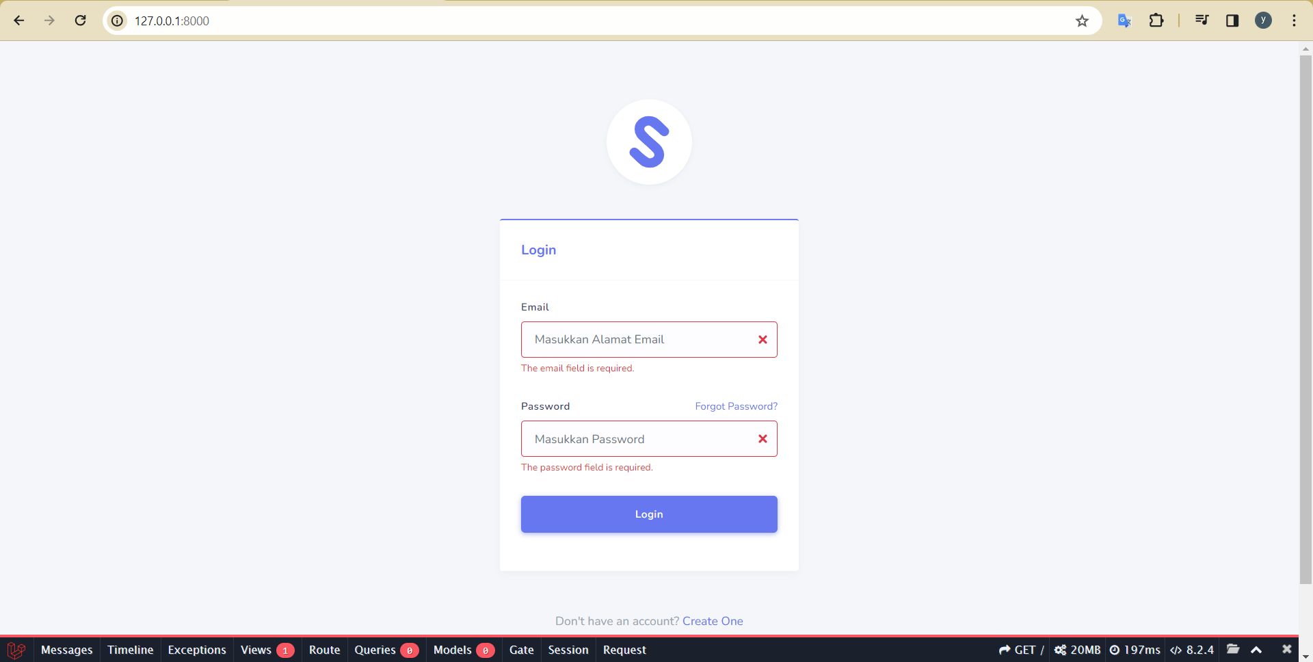
 |  |  | 2. kosongi password | <invalid password>
 |  |  | 3. Klik button "Login"

Create
Nama Project: | App Cypress Automation | Nama Modul: | Create, User (Create, Delete, Edit)
Mata Kuliah: | Penjaminan Mutu Perangkat Lunak | Nama: | Raviansyah Yudistira Pratama

Test Case ID | Test Scenario | Test Case | Test Steps | Test Data | Expected Result | Actual Result | Status (Pass/Fail) | Screenshot
TC_Create_User_2.1 | User can create new user | User can create new user | 1. Login |  | User berhasil login dan diarahkan ke halaman beranda | User berhasil login dan diarahkan ke halaman beranda | Sukses | 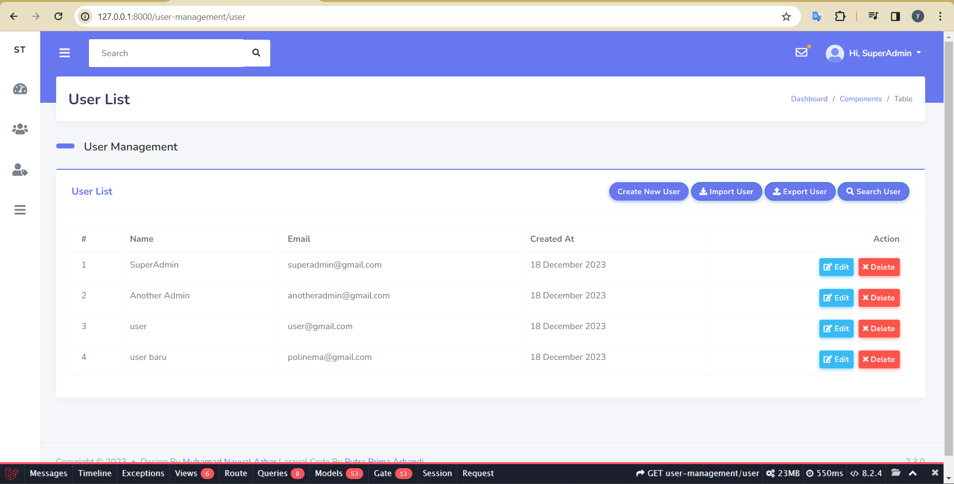
 |  |  | 2. Klik "User Management" pada halaman Dashboard |  | Menampilkan "User List" | Menampilkan "User List" | Sukses
 |  |  | 3. Klik "User List" |  | User diarahkan ke halaman User List. | User diarahkan ke halaman User List. | Sukses
 |  |  | 4. Klik "Create New User" |  | User diarahkan ke halaman Tabel User. | User diarahkan ke halaman Tabel User. | Sukses
 |  |  | 5. Masukkan name "user-baru" | <valid name> | User diarahkan ke halaman User List dan sistem menampilkan pesan "Data Berhasil Ditambahkan" | User diarahkan ke halaman User List dan sistem menampilkan pesan "Data Berhasil Ditambahkan" | Sukses
 |  |  | 6. Masukkan email "userbaru@gmail.com" | <valid email>
 |  |  | 7. Masukkan password "user12345" | <valid password>
 |  |  | 8. Klik "Submit"

TC_Create_User_2.2 | User can create new user | user cannot create new user because invalid email | 1. Login |  | User berhasil login dan diarahkan ke halaman beranda. | User berhasil login dan diarahkan ke halaman beranda. | Sukses | 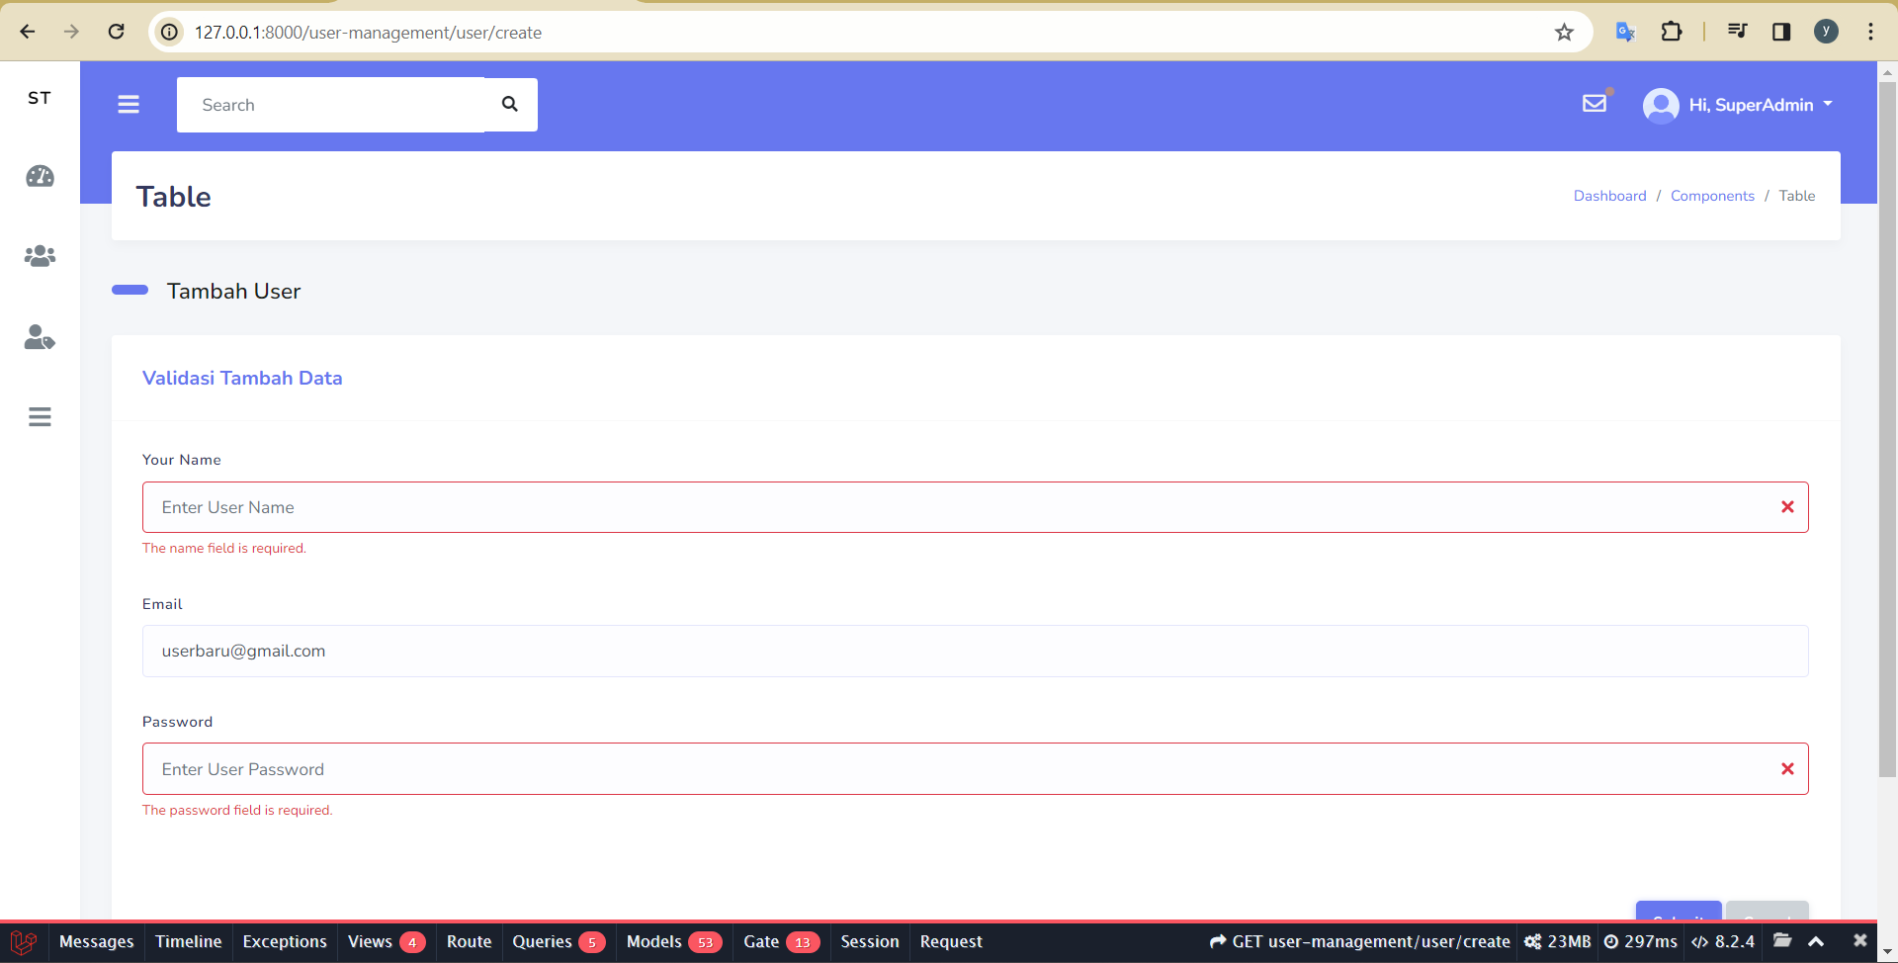
 |  |  | 2. Klik "User Management" pada halaman Dashboard |  | Menampilkan "User List" | Menampilkan "User List" | Sukses
 |  |  | 3. Klik "User List" |  | User diarahkan ke halaman User List. | User diarahkan ke halaman User List. | Sukses
 |  |  | 4. Klik "Create New User" |  | User diarahkan ke halaman Tabel User. | User diarahkan ke halaman Tabel User. | Sukses
 |  |  | 5. Masukkan name "user-baru" | <valid name> | Sistem menampilkan pesan 'The email must be a valid email address.' pada halaman Tabel User | Sistem menampilkan pesan 'The email must be a valid email address.' pada halaman Tabel User | Sukses
 |  |  | 6. Masukkan email "userbaru" | <invalid email>
 |  |  | 7. Masukkan password "user12345" | <valid password>
 |  |  | 8. Klik "Submit"

TC_Create_User_2.3 | User can create new user | user cannot create new user because name is required | 1. Login |  | User berhasil login dan diarahkan ke halaman beranda. | User berhasil login dan diarahkan ke halaman beranda. | Sukses | 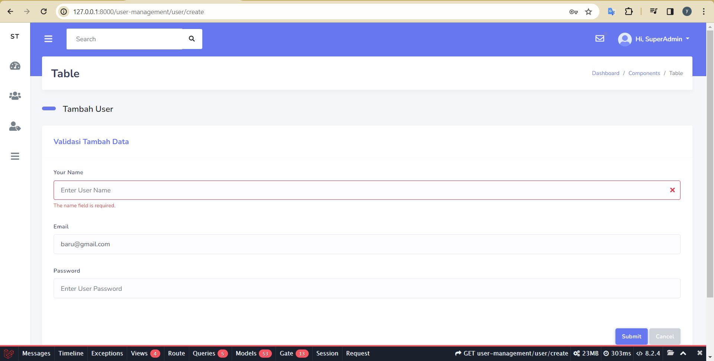
 |  |  | 2. Klik "User Management" pada halaman Dashboard |  | Menampilkan "User List" | Menampilkan "User List" | Sukses
 |  |  | 3. Klik "User List" |  | User diarahkan ke halaman User List. | User diarahkan ke halaman User List. | Sukses
 |  |  | 4. Klik "Create New User" |  | User diarahkan ke halaman Tabel User. | User diarahkan ke halaman Tabel User. | Sukses
 |  |  | 5. Kosongi name | <invalid name> | Sistem menampilkan pesan 'The name field is required.' pada halaman Tabel User | Sistem menampilkan pesan 'The name field is required.' pada halaman Tabel User | Sukses
 |  |  | 6. Masukkan email "baru@gmail.com" | <valid email>
 |  |  | 7. Masukkan password "user12345" | <valid password>
 |  |  | 8. Klik "Submit"

TC_Create_User_2.4 | User can create new user | user cannot create new user because password is required | 1. Login |  | User berhasil login dan diarahkan ke halaman beranda. | User berhasil login dan diarahkan ke halaman beranda. | Sukses | 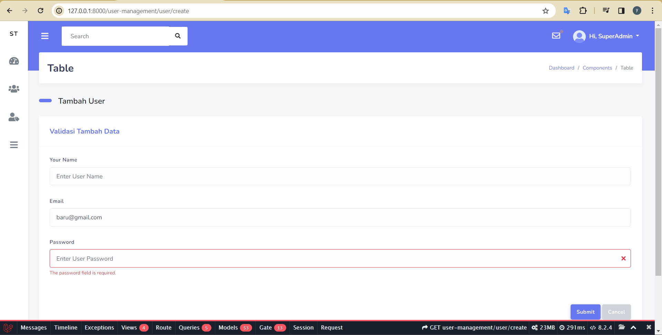
 |  |  | 2. Klik "User Management" pada halaman Dashboard |  | Menampilkan "User List" | Menampilkan "User List" | Sukses
 |  |  | 3. Klik "User List" |  | User diarahkan ke halaman User List. | User diarahkan ke halaman User List. | Sukses
 |  |  | 4. Klik "Create New User" |  | User diarahkan ke halaman Tabel User. | User diarahkan ke halaman Tabel User. | Sukses
 |  |  | 5. Masukkan name "user-baru" | <valid name> | Sistem menampilkan pesan 'The password field is required.' pada halaman Tabel User | Sistem menampilkan pesan 'The password field is required.' pada halaman Tabel User | Sukses
 |  |  | 6. Masukkan email "baru@gmail.com" | <valid email>
 |  |  | 7. kosongi password | <invalid password>
 |  |  | 8. Klik "Submit"

Delete
Nama Project: | App Cypress Automation | Nama Modul: | Delete, User (Create, Delete, Edit)
Mata Kuliah: | Penjaminan Mutu Perangkat Lunak | Nama: | Raviansyah Yudistira Pratama

Test Case ID | Test Scenario | Test Case | Test Steps | Test Data | Expected Result | Actual Result | Status (Pass/Fail) | Screenshot
TC_Delete_User_3.1 | User can delete data | User can delete data | 1. Login |  | User berhasil login dan diarahkan ke halaman beranda. | User berhasil login dan diarahkan ke halaman beranda. | Pass | 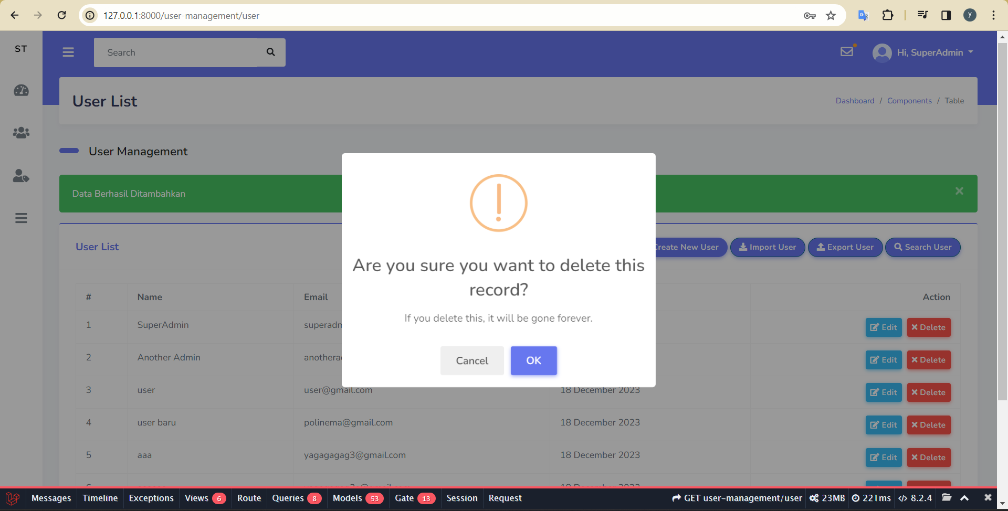 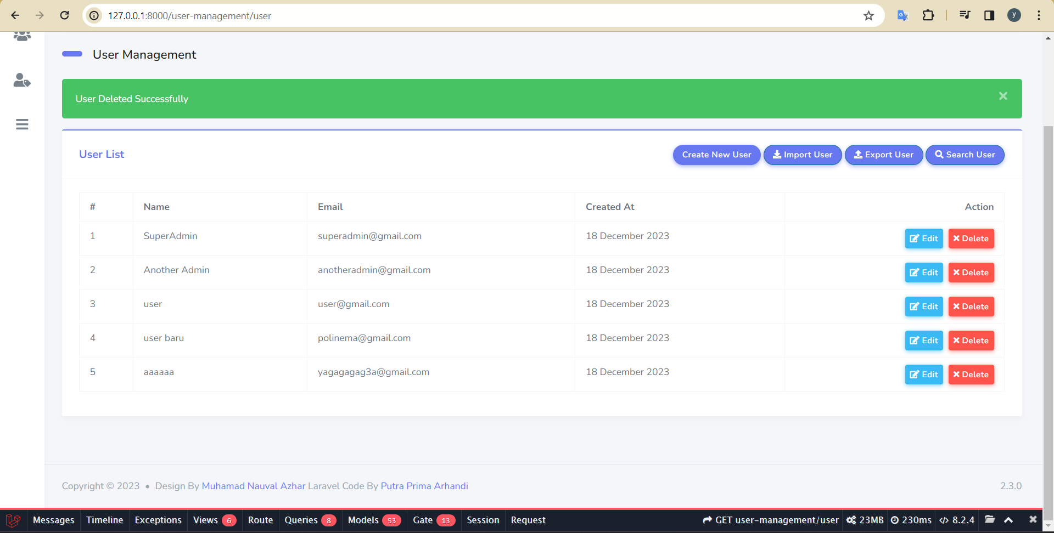
 |  |  | 2. Klik "User Management" pada halaman Dashboard |  | Menampilkan "User List" | Menampilkan "User List" | Pass
 |  |  | 3. Klik "User List" |  | User diarahkan ke halaman User List. | User diarahkan ke halaman User List. | Pass
 |  |  | 4. Klik "Create New User" |  | User diarahkan ke halaman Tabel User. | User diarahkan ke halaman Tabel User. | Pass
 |  |  | 5. Pilih user yang akan dihapus |  | Sistem menampilkan pesan 'Are you sure you want to delete this record? If you delete this, it will be gone forever.' pada halaman Table User | Sistem menampilkan pesan 'Are you sure you want to delete this record? If you delete this, it will be gone forever.' pada halaman Table User | Pass
 |  |  | 6. Klik button "Delete"
 |  |  | 7. Klik "OK" |  | Sistem menampilkan pesan 'User Deleted Successful' pada halaman Table User | Sistem menampilkan pesan 'User Deleted Successful' pada halaman Table User | Pass

TC_Delete_User_3.2 | User can delete data | User can cancel delete data | 1. Login |  | User berhasil login dan diarahkan ke halaman beranda. | User berhasil login dan diarahkan ke halaman beranda. | Pass | 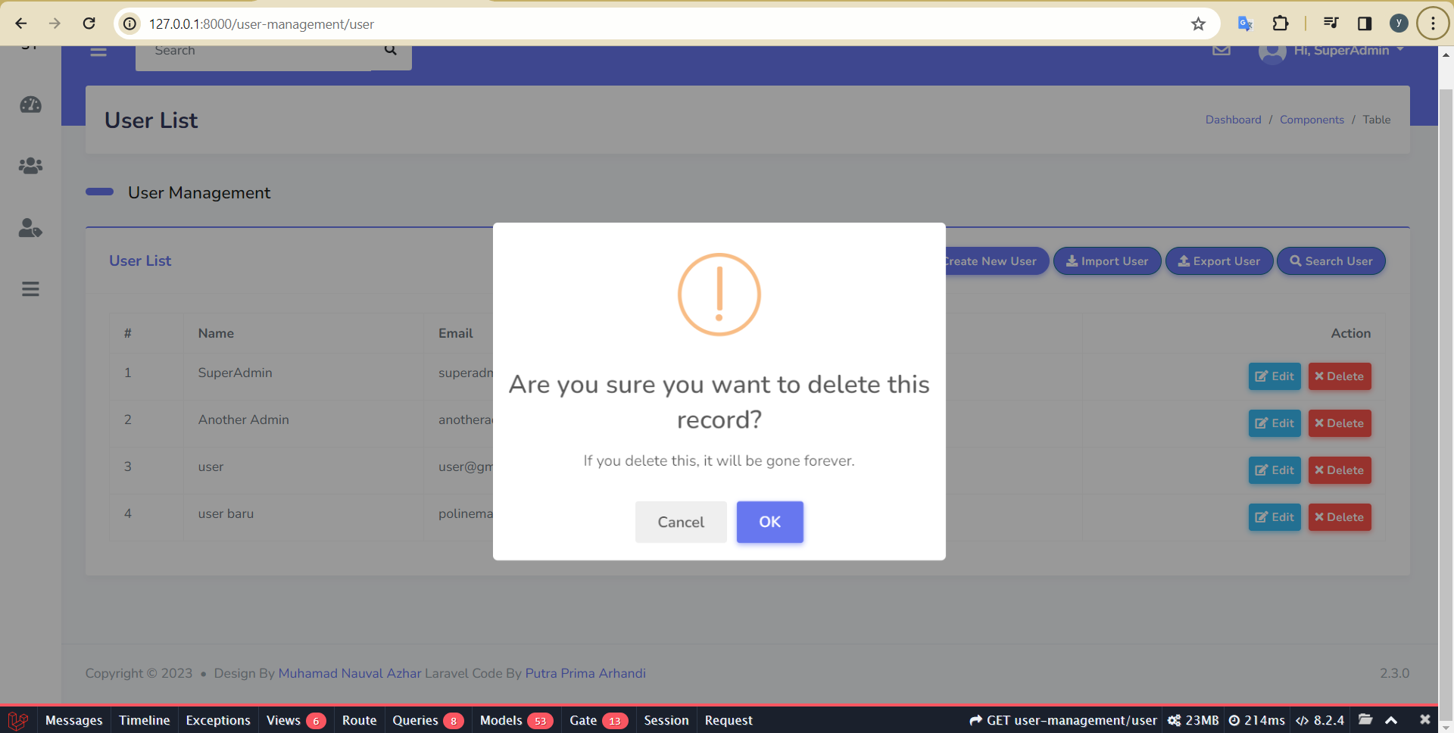
 |  |  | 2. Klik "User Management" pada halaman Dashboard |  | Menampilkan "User List" | Menampilkan "User List" | Pass
 |  |  | 3. Klik "User List" |  | User diarahkan ke halaman User List. | User diarahkan ke halaman User List. | Pass
 |  |  | 4. Klik "Create New User" |  | User diarahkan ke halaman Tabel User. | User diarahkan ke halaman Tabel User. | Pass
 |  |  | 5. Pilih user yang akan dihapus |  | Sistem menampilkan pesan 'Are you sure you want to delete this record? If you delete this, it will be gone forever.' pada halaman Table User | Sistem menampilkan pesan 'Are you sure you want to delete this record? If you delete this, it will be gone forever.' pada halaman Table User | Pass
 |  |  | 6. Klik button "Delete"
 |  |  | 7. Klik "Cancel" |  | Data yang dipilih masih ada dan user berada pada halaman Table User | Data yang dipilih masih ada dan user berada pada halaman Table User | Pass

Edit
App Cypress Automation | Nama Modul: | Delete, User (Create, Delete, Edit)
Penjaminan Mutu Perangkat Lunak | Nama: | Raviansyah Yudistira Pratama

Test Case ID | Test Scenario | Test Case | Test Steps | Test Data | Expected Result | Actual Result | Status (Pass/Fail) | Screenshot
TC_Edit_User_4.1 | User can edit | User can edit existing data | 1. Login |  | User berhasil login dan diarahkan ke halaman beranda. | User berhasil login dan diarahkan ke halaman beranda. | Pass | 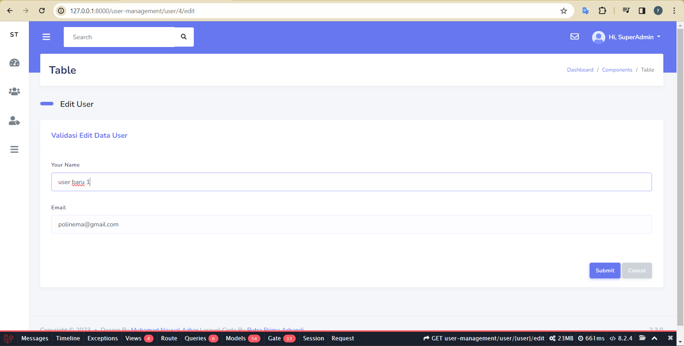 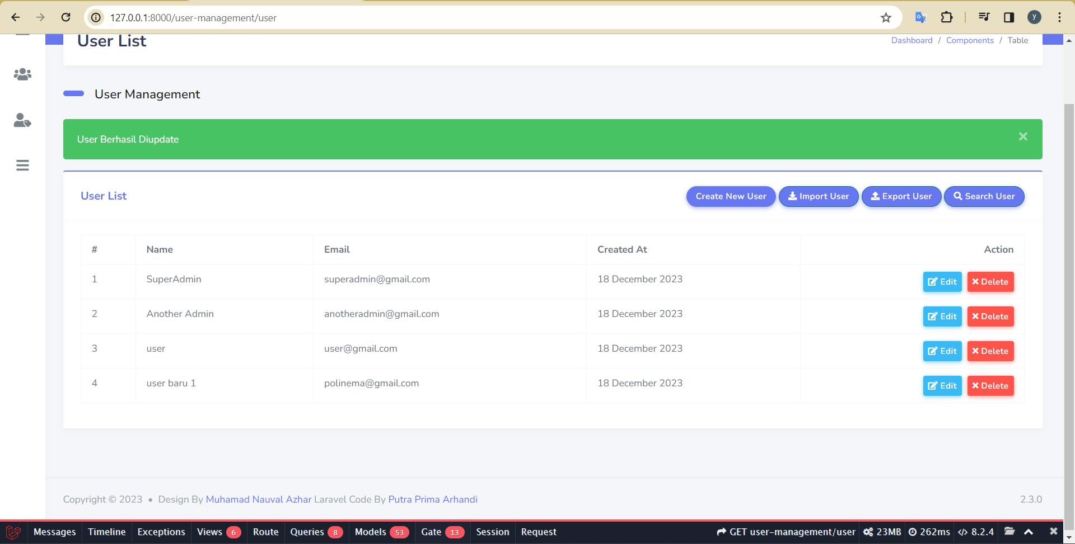
 |  |  | 2. Klik "User Management" pada halaman Dashboard |  | Menampilkan "User List" | Menampilkan "User List" | Pass
 |  |  | 3. Klik "User List" |  | User diarahkan ke halaman User List. | User diarahkan ke halaman User List. | Pass
 |  |  | 4. Klik "Create New User" |  | User diarahkan ke halaman Tabel User. | User diarahkan ke halaman Tabel User. | Pass
 |  |  | 5. Pilih user yang akan diedit |  | User diarahkan ke halaman Edit User. | User diarahkan ke halaman Edit User. | Pass
 |  |  | 6. Klik button "Edit"
 |  |  | 7. Ubah "name" |  | Sistem menampilkan pesan 'User Berhasil Diupdate' pada halaman Tabel User | Sistem menampilkan pesan 'User Berhasil Diupdate' pada halaman Tabel User | Pass
 |  |  | 8. Klik "Submit"

